PDA端
序号 | 时间 | 模块 | 描述 | 负责人 | 状态 | 备注
1 | 20191210 | 扫码界面 | 屏幕进来时，默认焦点应该在扫码的位置，而不是让用户自己去选 | 李帅
2 | 20191210 | 扫码界面 | 扫码的获取的布料卷默认应该是选择的状态 | 李帅 | 已改
3 | 20191210 | 扫码界面 | 在界面上增加显示统计当前扫描的布卷数和当前选定的布卷数 | 李帅
4 | 20191210 | 扫码界面 | 扫码获取的布料编码和裁剪计划中的裁剪计划不符，但是还是可以解析并进入到操作 | 李帅 | 已改
5 | 20191210 | 扫码界面 | 在输入拉布次数和长度之后，对应的层高没有计算出来 | 李帅 | 已改 | 车间操作时，拉布次数是在选定卷数后才会填写。所以填写完拉布次数后，就能计算对应的层高。
6 | 20191210 | 扫码界面 | 在点击保存之后，我当前的计划还没有完成但是直接退出到了未完成界面了。 | 李英本 |  | 保存逻辑我们今天过下。
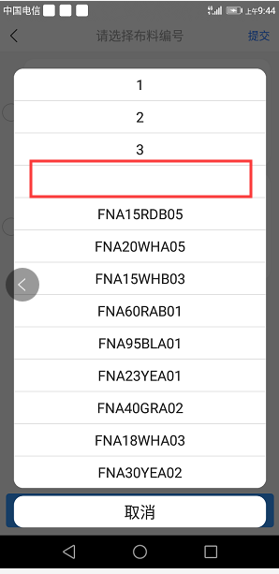
7 | 20191210 | 扫码界面 | 再次扫描同一个条码时，理论长度并没有自动计算出来 | 李英本
8 | 20191210 | 扫码界面 | 完成裁剪之后返回提交页面时，只能允许提交之前选择扫描的裁剪计划。 | 李英本
9 | 20191210 | 裁剪表 | 屏幕进来时，只显示本组员的裁剪计划。 | 李英本
10 | 20191210 | 裁剪表 | 布料编码下拉框里的物料，是根据裁剪表里的项目筛选出来的。 | 李英本 | 不需要修改
11 | 20191210 | 裁剪表 | 选择空时，APP退出，要求重新打开。 | 李英本
12 | 20191210 | 裁剪表 | 点击“扫码”按钮后的逻辑确认：判断版型分组是否有值。为空时提示“版型分组必输”。件数必输。 布料编码下拉框为空时，点击“扫码”提示无效。即必须选择某个布料编码才继续往下判断。 最大可裁剪数量 >=本次裁剪数量. 最大可换片数量 >=本次换片数量。 | 李英本 |  | 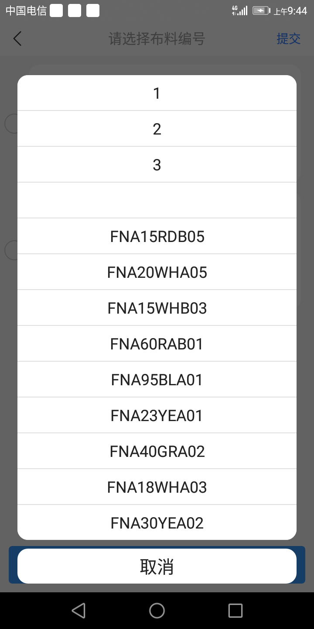
13 | 20191211 | 扫码界面 | pda和后端接口协议20191210 | 李英本

